封面
附件6

组织温室气体清单

表1 组织排放量汇总表
表2 排放计算与数据质量评分表
表3 排放源活动数据收集表

组织名称:
组织地址:
核算年度： 年1月1日～ 年12月31日

 | 填表说明： 1、结合自身实际，清单行数/列数不够自行添加，自行添加或删减活动数据收集表； 2、此清单粉红色部分已内嵌链接与公式，无须手动填写； 3、排放因子请参考附表1，成品油价格请参考附表2。 4、打印时，请删除填表说明。

表1 组织排放量汇总表
组织温室气体清单

—表1 组织排放量汇总表

（1）温室气体排放范围及排放量

范围 | 直接排放 | 能源间接排放 | 总计
排放量（tCO2e） | 0 | 0 | 0
占总排放量百分比（%） | #DIV/0! | #DIV/0! | #DIV/0!

（2）温室气体排放源类别及排放量

排放源类别 | 燃料燃烧排放 | 过程排放 | 逸散排放 | 能源间接排放
排放量（tCO2e） | 0 | 0 | 0 | 0
占总排放量百分比（%） | #DIV/0! | #DIV/0! | #DIV/0! | #DIV/0!

（3）温室气体排放源排除的说明

温室气体源
排除理由

表2 排放计算与数据质量评分表
组织温室气体清单

—表2 排放量计算与数据质量评分表

序号 | 排放源类别 | 排放源 | 排放设施/活动 | 核算的温室气体种类 | 活动数据 |  |  | 排放因子 |  |  | 排放量（tCO2e） |  | 排放量小计（tCO2e）
 |  |  |  |  | 数值 | 单位 | 质量评分*1 | 数值 | 单位 | 质量评分*2 | 数值 | 质量评分*3
1 | 燃料燃烧排放 | 天然气 |  | CO2 | 0 | m³ | 6 | 0.0022 | tCO2/m³ | 3 | 0 | #DIV/0! | 0
2 |  | 汽油 |  | CO2 | 0 | t | 3 | 2.92 | tCO2/t | 3 | 0 | #DIV/0!
3 |  | 柴油 |  | CO2 | 0 | t | 3 | 3.1 | tCO2/t | 3 | 0 | #DIV/0!
4 | 过程排放 |  |  | CO2 |  |  |  |  |  |  | 0 | #DIV/0! | 0
5 | 逸散排放 |  |  | CO2 |  |  |  |  |  |  | 0 | #DIV/0! | 0
6 | 能源间接排放 | 外购电力 |  | CO2 | 0 | MWh | 6 | 0.9489 | tCO2/MWh | 3 | 0 | #DIV/0! | 0
7 |  |  |  | CO2 |  |  |  |  |  |  | 0 | #DIV/0!
排放量总计 |  |  |  |  |  |  |  |  |  |  | 0 | #DIV/0!

说明：*1活动数据质量评分：活动数据类别对应不同的质量评分，参考下表： |  |  |  |  | 说明：*2排放因子质量评分：排放因子类别对应不同的质量评分，参考下表： |  |  |  |  | 说明：*3排放量数据质量总评分（S）=∑源i活动数据评分值×源i排放因子评分值×源i排放量÷组织总排放量
活动数据类别 |  | 活动数据等级 |  |  | 排放因子类别 |  | 排放因子等级 |  |  | 数据等级（L） |  | 总评分（S）数值范围
1.连续测量 |  | 6 |  |  | 1.测量/质量平衡所得排放因子 |  | 6 |  |  | L1 |  | 31-36
2.间歇测量 |  | 3 |  |  | 2.相同工艺/设备的经验排放因子 |  | 5 |  |  | L2 |  | 25-30
3.自行推估 |  | 1 |  |  | 3.设备制造商提供的排放因子 |  | 4 |  |  | L3 |  | 19-24
 |  |  |  |  | 4.区域排放因子 |  | 3 |  |  | L4 |  | 13-18
 |  |  |  |  | 5.国家排放因子 |  | 2 |  |  | L5 |  | 7-12
 |  |  |  |  | 6.国际排放因子 |  | 1 |  |  | L6 |  | 1-6

表3 活动数据收集表-外购电力（连续测量）
组织温室气体清单

—表3 排放源活动数据收集表

表3-1 XX年度外购电力-活动数据收集表
XX年度 外购电力 | 证据来源1（XXX） |  |  | 证据来源2（XXX） |  | 除市政计量表外、须计入的用量小计（如有），证据来源（XXX） | 须扣除的用量小计（如有），证据来源（XXX） | 实际使用量（kWh）
 | 市政计量表编号
 | 市政计量表 计量地址
月份 | 计量起止日期 | 计量用量1（kWh） | 计量用量2（kWh） | 票据日期 | 票据用量（kWh） | 用量（kWh） | 用量（kWh）
1 |  |  |  |  |  |  |  | 0
2 |  |  |  |  |  |  |  | 0
3 |  |  |  |  |  |  |  | 0
4 |  |  |  |  |  |  |  | 0
5 |  |  |  |  |  |  |  | 0
6 |  |  |  |  |  |  |  | 0
7 |  |  |  |  |  |  |  | 0
8 |  |  |  |  |  |  |  | 0
9 |  |  |  |  |  |  |  | 0
10 |  |  |  |  |  |  |  | 0
11 |  |  |  |  |  |  |  | 0
12 |  |  |  |  |  |  |  | 0
合计 | / | 0 | 0 | / | 0 | 0 | 0 | 0

填表说明：1.结合实际情况，自行补充表中“XXX”等内容；2.“须计入的用量”“须扣除的用量”为汇总数据，如有分项内容，参考本表格样式自行另设分项内容数据统计表或根据实际情况修改采用表3-1.1和表3-1.2。

表3-1.1 XX年度除市政计量表外、须计入的外购电力-活动数据收集表
月份 | 证据来源1-XXX |  |  |  | 证据来源2-XXX
 | XX外租仓库用量（kWh） | XX分厂用量（kWh） | XXX分厂用量（kWh） | 合计（kWh） | XXX外租仓库用量（kWh） | XX分厂用量（kWh） | XXX分厂用量（kWh） | 合计（kWh）
1 |  |  |  | 0 |  |  |  | 0
2 |  |  |  | 0 |  |  |  | 0
3 |  |  |  | 0 |  |  |  | 0
4 |  |  |  | 0 |  |  |  | 0
5 |  |  |  | 0 |  |  |  | 0
6 |  |  |  | 0 |  |  |  | 0
7 |  |  |  | 0 |  |  |  | 0
8 |  |  |  | 0 |  |  |  | 0
9 |  |  |  | 0 |  |  |  | 0
10 |  |  |  | 0 |  |  |  | 0
11 |  |  |  | 0 |  |  |  | 0
12 |  |  |  | 0 |  |  |  | 0
合计 | 0.00 | 0.00 | 0.00 | 0.00 | 0.00 | 0.00 | 0.00 | 0.00

表3-1.2 XX年度须扣除的外购电力-活动数据收集表
月份 | 证据来源1-XXX |  |  |  | 证据来源2-XXX
 | XXX公司用量（kWh） | 食堂用量（kWh） | XXX公司用量（kWh） | 合计（kWh） | XXX公司用量（kWh） | 食堂用量（kWh） | XXX公司用量（kWh） | 合计（kWh）
1 |  |  |  | 0 |  |  |  | 0
2 |  |  |  | 0 |  |  |  | 0
3 |  |  |  | 0 |  |  |  | 0
4 |  |  |  | 0 |  |  |  | 0
5 |  |  |  | 0 |  |  |  | 0
6 |  |  |  | 0 |  |  |  | 0
7 |  |  |  | 0 |  |  |  | 0
8 |  |  |  | 0 |  |  |  | 0
9 |  |  |  | 0 |  |  |  | 0
10 |  |  |  | 0 |  |  |  | 0
11 |  |  |  | 0 |  |  |  | 0
12 |  |  |  | 0 |  |  |  | 0
小计 | 0.00 | 0.00 | 0.00 | 0.00 | 0.00 | 0.00 | 0.00 | 0.00

表3 活动数据收集表-天然气（连续测量）
组织温室气体清单

—表3 排放源活动数据收集表

表3-2 XX年度天然气-活动数据收集表
XX年度 天然气 | 证据来源1（XXX） |  |  | 证据来源2（XXX） |  | 除市政计量表外、须计入的用量小计（如有），证据来源（XXX） | 须扣除的用量小计（如有），证据来源（XXX） | 实际使用量（m³）
 | 市政计量表编号
 | 市政计量表 计量地址
月份 | 计量起止日期 | 计量用量1（m³） | 计量用量2（m³） | 票据日期 | 票据用量（m³） | 用量（m³） | 用量（m³）
1 |  |  |  |  |  |  |  | 0
2 |  |  |  |  |  |  |  | 0
3 |  |  |  |  |  |  |  | 0
4 |  |  |  |  |  |  |  | 0
5 |  |  |  |  |  |  |  | 0
6 |  |  |  |  |  |  |  | 0
7 |  |  |  |  |  |  |  | 0
8 |  |  |  |  |  |  |  | 0
9 |  |  |  |  |  |  |  | 0
10 |  |  |  |  |  |  |  | 0
11 |  |  |  |  |  |  |  | 0
12 |  |  |  |  |  |  |  | 0
合计 | / | 0 | 0 | / | 0 | 0 | 0 | 0

填表说明：1.结合实际情况，自行补充表中“XXX”等内容；2.“须计入的用量”“须扣除的用量”为汇总数据，如有分项内容，参考本表格样式自行另设分项内容数据统计表。

表3-2.1 XX年度除市政计量表外、须计入的天然气-活动数据收集表
月份 | 证据来源1-XXX |  |  |  | 证据来源2-XXX
 | XX车间用量（m³） | XX分厂用量（m³） | XXX分厂用量（m³） | 合计（kWh） | XXX车间用量（m³） | XX分厂用量（m³） | XXX分厂用量（m³） | 合计（m³）
1 |  |  |  | 0 |  |  |  | 0
2 |  |  |  | 0 |  |  |  | 0
3 |  |  |  | 0 |  |  |  | 0
4 |  |  |  | 0 |  |  |  | 0
5 |  |  |  | 0 |  |  |  | 0
6 |  |  |  | 0 |  |  |  | 0
7 |  |  |  | 0 |  |  |  | 0
8 |  |  |  | 0 |  |  |  | 0
9 |  |  |  | 0 |  |  |  | 0
10 |  |  |  | 0 |  |  |  | 0
11 |  |  |  | 0 |  |  |  | 0
12 |  |  |  | 0 |  |  |  | 0
合计 | 0.00 | 0.00 | 0.00 | 0.00 | 0.00 | 0.00 | 0.00 | 0.00

表3-2.2 XX年度须扣除的天然气-活动数据收集表
月份 | 证据来源1-XXX |  |  |  | 证据来源2-XXX
 | XXX公司用量（m³） | 食堂用量（m³） | XXX公司用量（m³） | 合计（kWh） | XXX公司用量（m³） | 食堂用量（m³） | XXX公司用量（m³） | 合计（m³）
1 |  |  |  | 0 |  |  |  | 0
2 |  |  |  | 0 |  |  |  | 0
3 |  |  |  | 0 |  |  |  | 0
4 |  |  |  | 0 |  |  |  | 0
5 |  |  |  | 0 |  |  |  | 0
6 |  |  |  | 0 |  |  |  | 0
7 |  |  |  | 0 |  |  |  | 0
8 |  |  |  | 0 |  |  |  | 0
9 |  |  |  | 0 |  |  |  | 0
10 |  |  |  | 0 |  |  |  | 0
11 |  |  |  | 0 |  |  |  | 0
12 |  |  |  | 0 |  |  |  | 0
小计 | 0.00 | 0.00 | 0.00 | 0.00 | 0.00 | 0.00 | 0.00 | 0.00

表3 活动数据收集表-汽油（间歇测量）
组织温室气体清单

—表3 排放源活动数据收集表

表3-3 XX年度汽油-活动数据收集表
XX年度 汽油 | 证据来源1（XXX） |  | 证据来源2（XXX） |  | 须扣除的用量小计（如有），证据来源（XXX） | 实际使用量（L） | 密度（kg/L） | 活动数据（t）

月份 | 使用起止日期 | 计量用量（L） | 票据日期 | 票据用量（L） | 用量（L）
1 |  |  |  |  |  | 0 | 0.775 | 0
2 |  |  |  |  |  | 0 |  | 0
3 |  |  |  |  |  | 0 |  | 0
4 |  |  |  |  |  | 0 |  | 0
5 |  |  |  |  |  | 0 |  | 0
6 |  |  |  |  |  | 0 |  | 0
7 |  |  |  |  |  | 0 |  | 0
8 |  |  |  |  |  | 0 |  | 0
9 |  |  |  |  |  | 0 |  | 0
10 |  |  |  |  |  | 0 |  | 0
11 |  |  |  |  |  | 0 |  | 0
12 |  |  |  |  |  | 0 |  | 0
合计 | / | 0 | / | 0 | 0 | 0 |  | 0

填表说明：1.结合实际情况，自行补充表中“XXX”等内容；2.“须扣除的用量”为汇总数据，如有分项内容，参考本表格样式自行另设分项内容数据统计表。

表3 活动数据收集表-柴油（间歇测量）
组织温室气体清单

—表3 排放源活动数据收集表

表3-4 XX年度柴油-活动数据收集表
XX年度 柴油 | 证据来源1（XXX） |  | 证据来源2（XXX） |  | 须扣除的用量小计（如有），证据来源（XXX） | 实际使用量（L） | 密度（kg/L） | 活动数据（t）

月份 | 使用起止日期 | 计量用量（L） | 票据日期 | 票据用量（L） | 用量（L）
1 |  |  |  |  |  | 0 | 0.845 | 0
2 |  |  |  |  |  | 0 |  | 0
3 |  |  |  |  |  | 0 |  | 0
4 |  |  |  |  |  | 0 |  | 0
5 |  |  |  |  |  | 0 |  | 0
6 |  |  |  |  |  | 0 |  | 0
7 |  |  |  |  |  | 0 |  | 0
8 |  |  |  |  |  | 0 |  | 0
9 |  |  |  |  |  | 0 |  | 0
10 |  |  |  |  |  | 0 |  | 0
11 |  |  |  |  |  | 0 |  | 0
12 |  |  |  |  |  | 0 |  | 0
合计 | / | 0 | / | 0 | 0 | 0 |  | 0

填表说明：1.结合实际情况，自行补充表中“XXX”等内容；2.“须扣除的用量”为汇总数据，如有分项内容，参考本表格样式自行另设分项内容数据统计表。

表3 活动数据收集表-XX排放源（推估）
组织温室气体清单
—表3 排放源活动数据收集表

表 3-5 XX年度XX排放源-活动数据收集表
XX年度XX排放源 | 推估用量（单位） | 推估方法说明
月份
1
2
3
4
5
6
7
8
9
10
11
12
合计

填表说明：1.结合实际情况，自行补充表中“XXX”等内容；2.如果需使用其他数据（如原材料用量）作为推估的基础数据，自行增加列，填报基础数据的证据来源与数值。

附表1 常见排放源排放因子
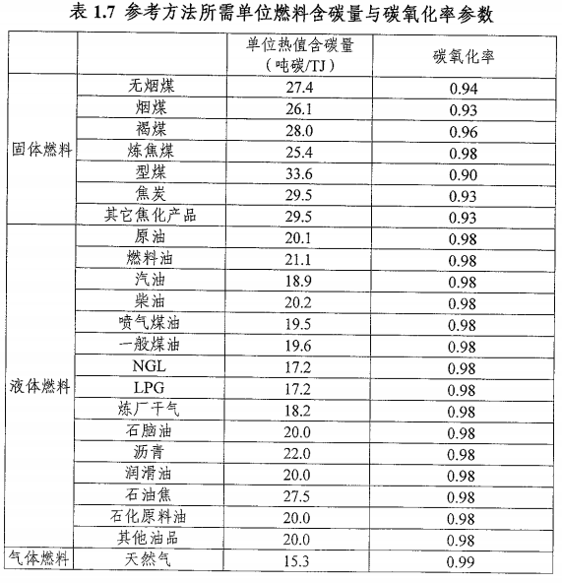
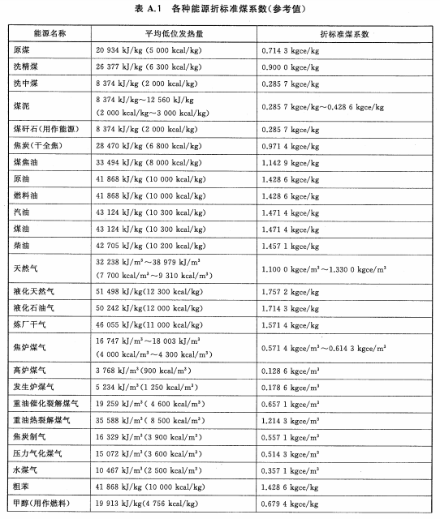
附表1 常见排放源排放因子

序号 | 排放源名称 | 排放因子数值 | 排放因子单位 | 备注
1 | 外购电力 | 0.9489 | tCO2/MWh | /
2 | 汽油 | 2.92 | tCO2/t燃料 | /
3 | 柴油 | 3.10 | tCO2/t燃料 | /
4 | 液化天然气 | 2.58 | tCO2/t燃料 | /
5 | 液化石油气 | 3.10 | tCO2/t燃料 | /
6 | 天然气 | 0.0022 | tCO2/m³燃料 | /
7 | 乙炔 | 3.3846 | tCO2/t燃料 | 燃烧化学反应方程式： 2C2H2 + 5O2 → 4CO2 ↑+ 2H2O
8 | 高锰酸钾 | 0.1392 | tCO2/t原材料 | 高锰酸钾除膠渣化学反应方程式： 6KMnO4+3C→3K2MnO4+3CO2↑+3MnO2
9 | 高锰酸钠 | 0.1549 | tCO2/t原材料 | 高锰酸钾除膠渣化学反应方程式： 6NaMnO4+3C→3Na2MnO4+3CO2↑+3MnO2
10 | 高锰酸钾 | 0.0696 | tCO2/t原材料 | 碱性高锰酸盐法除膠渣化学反应方程式： C+4KMnO4+4KOH→4K2MnO4+CO2↑+H2O

说明：
1.上表未列明的燃料燃烧排放因子，按以下公式计算排放因子： 排放因子=燃料的单位热值含碳量×燃料的热值×燃料的碳氧化率×44/12 其中：1）燃料的单位热值含碳量来源于《省级温室气体清单编制指南》表1.7（右图）； 2）燃料的热值来源于GB/T 2589—2020《综合能耗计算通则》附录A的平均低位发热量、以区间段给出的取其上限值（右图）； 3）燃料的碳氧化率来源于《省级温室气体清单编制指南》表1.7（右图）。

2.蒸汽排放因子计算公式： 蒸汽排放因子=生产蒸汽的能源排放因子×蒸汽的热值×生产蒸汽的能源热值×能源转换蒸汽的转换效率

